工作表1
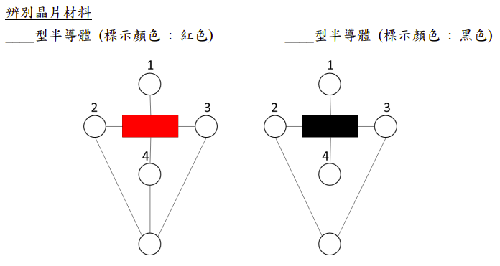
A：尋找特定距離下的磁場大小 |  |  |  |  |  |  |  | C：載體濃度 |  |  |  |  |  | 結報記得要填這張圖
d(cm) | 磁場B(T) |  |  |  |  |  |  | 晶片類型 | d(cm) | B(T) | I(mA) | V(mV) | 載體濃度n(m-3)
 | 第1次 | 第2次 | 第3次 | 第4次 | 第5次 | 平均值 |  | 紅色型 | 0.5 | #DIV/0! | #DIV/0! | #DIV/0! | #DIV/0!
0.5 |  |  |  |  |  | #DIV/0! |  |  | 1 | #DIV/0! | #DIV/0! | #DIV/0! | #DIV/0!
1.0 |  |  |  |  |  | #DIV/0! |  |  | 1.5 | #DIV/0! | #DIV/0! | #DIV/0! | #DIV/0!
1.5 |  |  |  |  |  | #DIV/0! |  |  | 2 | #DIV/0! | #DIV/0! | #DIV/0! | #DIV/0!
2.0 |  |  |  |  |  | #DIV/0! |  |  | 2.5 | #DIV/0! | #DIV/0! | #DIV/0! | #DIV/0!
2.5 |  |  |  |  |  | #DIV/0! |  | 黑色型 | 0.5 | #DIV/0! | #DIV/0! | #DIV/0! | #DIV/0!
 |  |  |  |  |  |  |  |  | 1 | #DIV/0! | #DIV/0! | #DIV/0! | #DIV/0!
 |  |  |  |  |  |  |  |  | 1.5 | #DIV/0! | #DIV/0! | #DIV/0! | #DIV/0!
B：紀錄電流I、電壓V(紅色型) |  |  |  |  |  |  |  |  | 2 | #DIV/0! | #DIV/0! | #DIV/0! | #DIV/0!
d(cm) | 測量值 | 第1次 | 第2次 | 第3次 | 第4次 | 第5次 | 平均值 |  | 2.5 | #DIV/0! | #DIV/0! | #DIV/0! | #DIV/0!
0.5 | I(mA) |  |  |  |  |  | #DIV/0!
 | V(mV) |  |  |  |  |  | #DIV/0!
1.0 | I(mA) |  |  |  |  |  | #DIV/0!
 | V(mV) |  |  |  |  |  | #DIV/0!
1.5 | I(mA) |  |  |  |  |  | #DIV/0!
 | V(mV) |  |  |  |  |  | #DIV/0!
2.0 | I(mA) |  |  |  |  |  | #DIV/0!
 | V(mV) |  |  |  |  |  | #DIV/0!
2.5 | I(mA) |  |  |  |  |  | #DIV/0!
 | V(mV) |  |  |  |  |  | #DIV/0!

電壓對磁場的關係(黑色型)
B：紀錄電流I、電壓V(黑色型)
d(cm) | 測量值 | 第1次 | 第2次 | 第3次 | 第4次 | 第5次 | 平均值
0.5 | I(mA) |  |  |  |  |  | #DIV/0!
 | V(mV) |  |  |  |  |  | #DIV/0!
1.0 | I(mA) |  |  |  |  |  | #DIV/0!
 | V(mV) |  |  |  |  |  | #DIV/0!
1.5 | I(mA) |  |  |  |  |  | #DIV/0!
 | V(mV) |  |  |  |  |  | #DIV/0!
2.0 | I(mA) |  |  |  |  |  | #DIV/0!
 | V(mV) |  |  |  |  |  | #DIV/0!
2.5 | I(mA) |  |  |  |  |  | #DIV/0!
 | V(mV) |  |  |  |  |  | #DIV/0!

